상품제안서
락앤락 폴리백 심플 쇼핑카트(개별박스) | 상품코드: S47510

 |  |  |  |  |  |  | 02-713-8555 | www.synergygift.co.kr
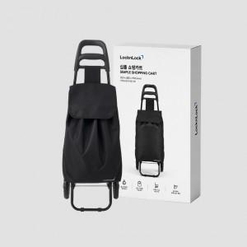 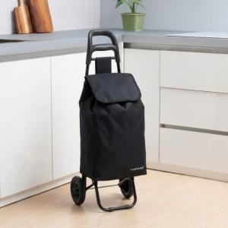

【상세/제작정보】 | <p><span style="font-size: 18pt;"><b>★ 상품 특성상 4개 박스단위 출고만 가능합니다!!</b></span></p><p><span style="font-size: 18pt;"><b><br></b></span></p><p><span style="font-size: 18pt;"><b></b></span><b style="font-size: 24px;">★ 상품에 인쇄 불가 합니다.</b></p><p><b style="font-size: 18pt;"><br></b></p><p><b style="font-size: 18pt;">​</b><b style="font-size: 24px;">★ 스티커 제작 선택시 , 부착 불가 , 별도 제작 출고 기준입니다.</b><b style="font-size: 18pt;">​</b></p>

【인쇄/포장옵션】 | 스티커 / 포장불가능

【공급단가】 | 수량 | 40~ | 104~ | 504~ | 1,000~ | 3,000~
*VAT별도 | 단가 | 13,670원 | 12,860원 | 12,450원 | 11,850원 | 11,640원

【상품 URL】 | https://www.synergygift.co.kr:443/src/goods_detail.php?gdno=47510

